2022_08_data
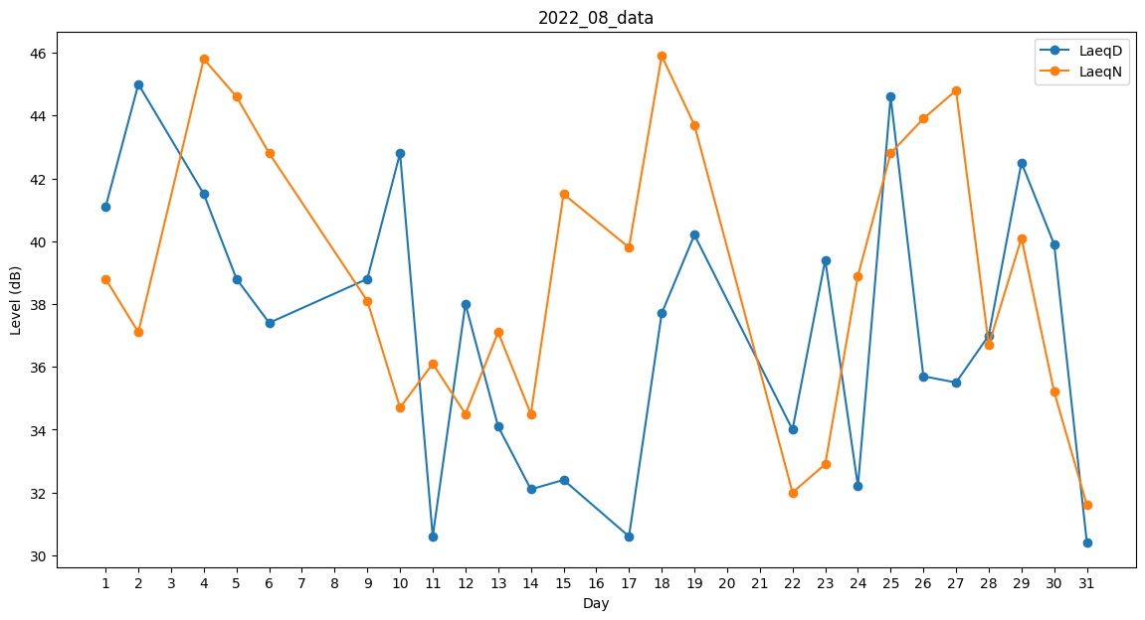
Day | LaeqD | LaeqN
1 | 41.1 | 38.8
2 | 45 | 37.1
3 | 0 | 40.5
4 | 41.5 | 45.8
5 | 38.8 | 44.6
6 | 37.4 | 42.8
7 | 0 | 31.1
8 | 0 | 37
9 | 38.8 | 38.1
10 | 42.8 | 34.7
11 | 30.6 | 36.1
12 | 38 | 34.5
13 | 34.1 | 37.1
14 | 32.1 | 34.5
15 | 32.4 | 41.5
16 | 0 | 40.8
17 | 30.6 | 39.8
18 | 37.7 | 45.9
19 | 40.2 | 43.7
20 | 0 | 0
21 | 0 | 36.2
22 | 34 | 32
23 | 39.4 | 32.9
24 | 32.2 | 38.9
25 | 44.6 | 42.8
26 | 35.7 | 43.9
27 | 35.5 | 44.8
28 | 37 | 36.7
29 | 42.5 | 40.1
30 | 39.9 | 35.2
31 | 30.4 | 31.6

